상품제안서
타탄패턴 더블양면담요C | 상품코드: S43629

 |  |  |  |  |  |  | 02-713-8555 | www.synergygift.co.kr
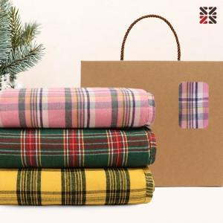

【상세/제작정보】 | <p>● 담요 인쇄불가&nbsp;</p>

【인쇄/포장옵션】 | 종이케이스실크1도 / 포장불가능

【공급단가】 | 수량 | 50~ | 100~ | 500~ | 1,000~ | 3,000~
*VAT별도 | 단가 | 8,350원 | 8,150원 | 7,600원 | 7,500원 | 7,200원

【상품 URL】 | https://www.synergygift.co.kr:443/src/goods_detail.php?gdno=43629

